주문서
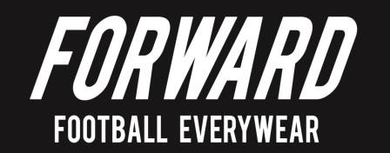
포워드 유니폼 주문서

팀 정보
팀명 | FC SUMMIT |  | 담당자 | 김동은 |  | 연락처 | 010-5403-6136
주소 | 부산광역시 북구 구포3동 산48-106 일우빌라 103호 |  |  |  |  | E-mail | great-de@hanmail.net

유니폼 주문
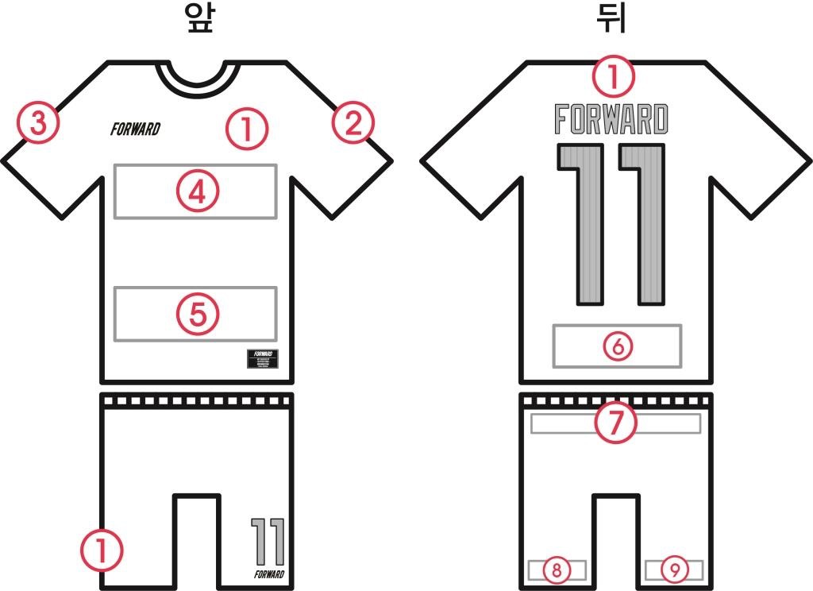 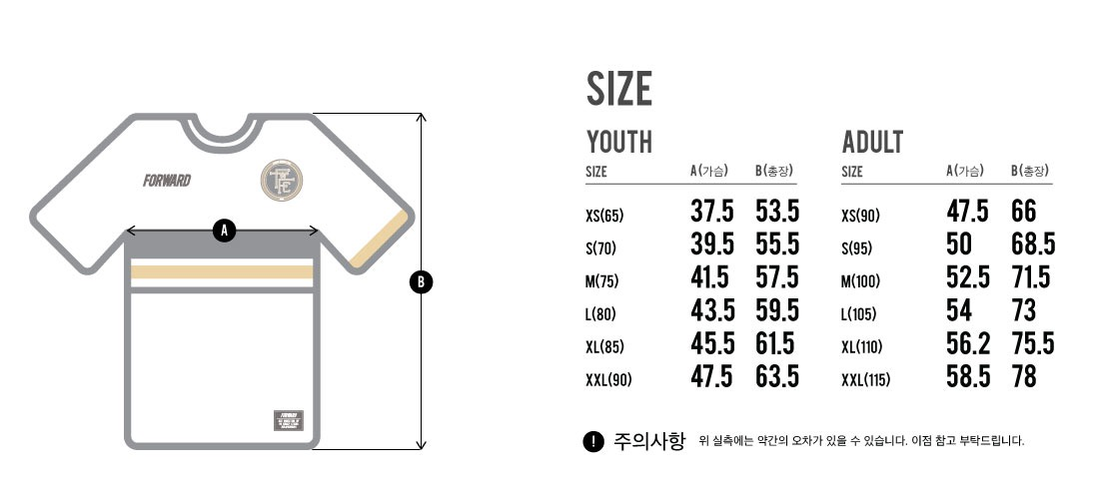

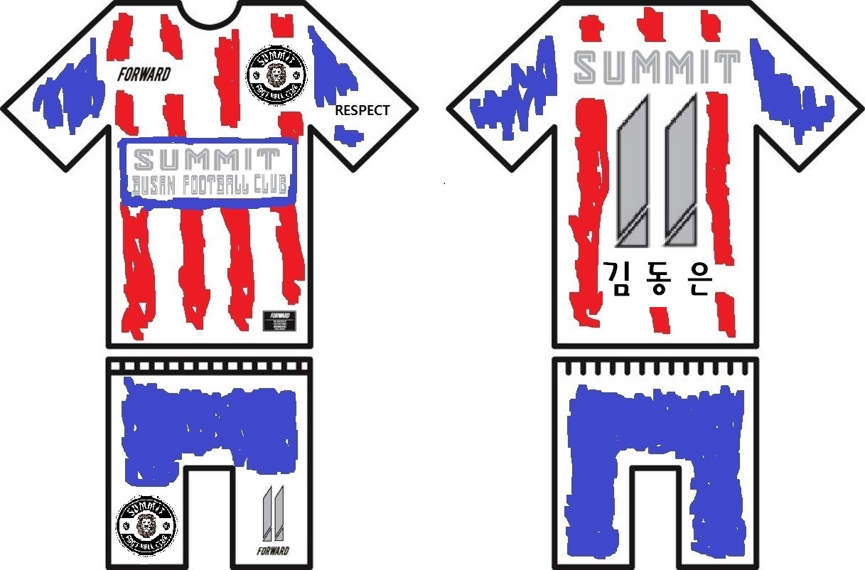

유니폼 종류 / 색상
MODEL : CLASSIC 2 JERSEY, COLOR : RED
파일명 기재
1 | 엠블럼 |  |  |  | 6 | 이름 (훈핑크풍차)
2 | RESPECT (갖고 계신 파일로 해주세요 ㅎ) |  |  |  | 등(뒤) | 영어, 한글 백넘버 = 골드(테두리, 화면과 같은 기본색) / 파란색(속)
 |  |  |  |  | 하의 | 번호 = 테두리(화면과 같은 기본색 골드)/ 흰색(속)
4 | 파란색(팔과 같은색) 테두리 안에 흰바탕 / 파란색(팔과 같은색) 글자색 - 큰 글자체 SUMMIT 밑에 작은 글자체로 BUSAN FOOTBALL CLUB
 | 영어 글자체 : 11번
※ 위 이미지 번호의 위치는 예시이며 다른 위치에 원하시는 분들은 기타 부분에 기재해 주시기 바랍니다. ※
※ 보내주시는 파일은 일러스트파일 (.ai) 로 보내주셔야 작업이 가능합니다. (jpg, png 등의 이미지 파일은 출력했을시 이미지 손상 위험이 있습니다.) ※
네임, 등번호 폰트 (글씨체) 및 컬러
네임폰트 | 영어 : 11번 / 한글 : 훈핑크풍차(파일첨부) |  |  |  |  | 넘버폰트 | 13번
네임컬러 | 유니폼 팔 색상(블루?네이비?)과 같은 색상으로 맞춰주세요 / 골드(테두리, 화면과 같은 기본색) / 파란색(속) |  |  |  |  | 넘버컬러 | 유니폼 팔 색상(블루?네이비?)과 같은 색상으로 맞춰주세요 / 골드(테두리, 화면과 같은 기본색) / 파란색(속)
※ 유니폼 예시 이미지의 폰트와 색을 그대로 사용하시고 싶은 경우에는 '기본' 으로 기재해 주시기 바랍니다. ※
※ 포워드 자체 폰트 종류는 아래쪽 두번째 엑셀 시트에 있으며 이외 다른 폰트를 사용하시면 폰트파일을 함께 보내주시기 바랍니다. ※

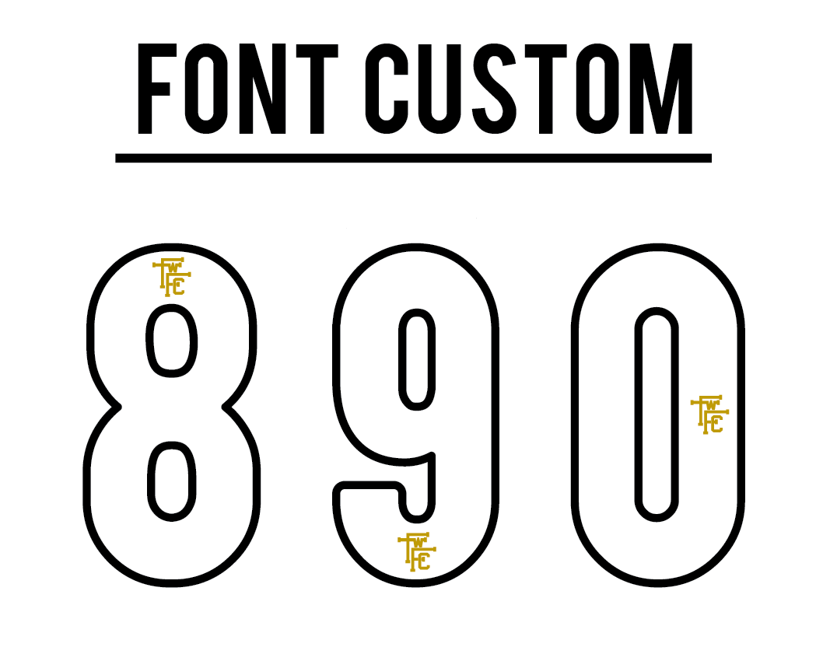 |  |  |  |  | 폰트로고 |  | 무

 |  |  |  |  | 로고 위치 |  | X

 |  |  |  |  | 넘버로고 파일명 |  | X

유니폼 원단 선택
원단 | CLASSIC FIT
※ 아래의 예시를 보시고 클래식 핏, 스트림 핏 두가지의 유니폼 원단 중 하나를 반드시 선택해 주셔야 제작에 들어갈 수 있습니다. ※
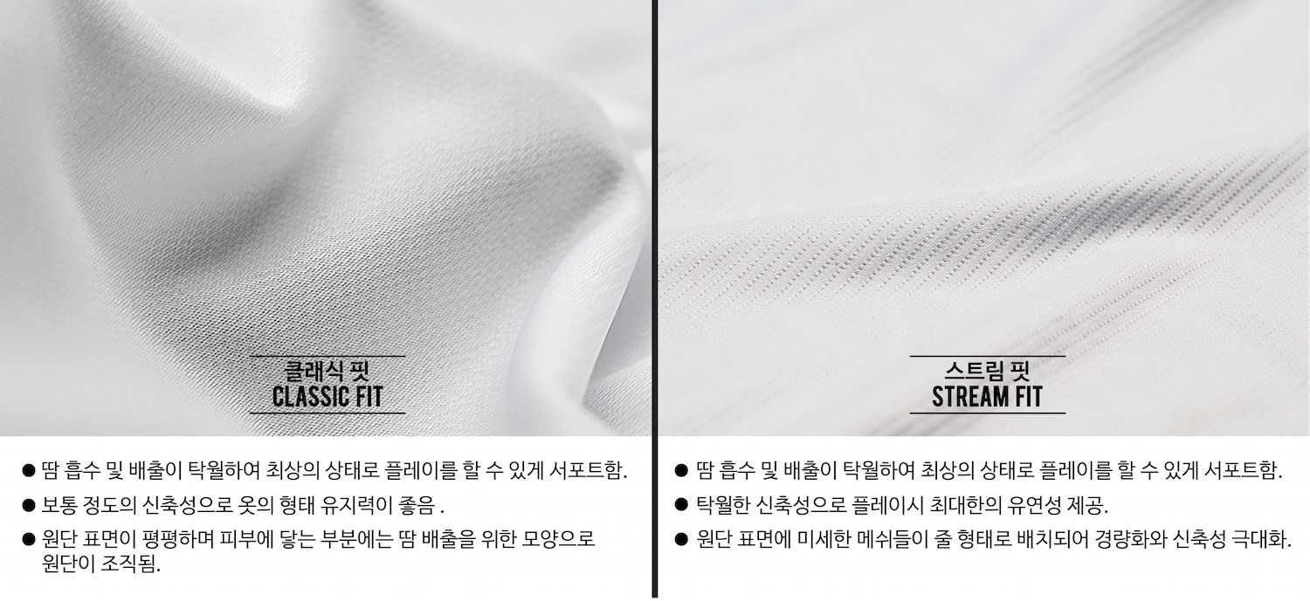

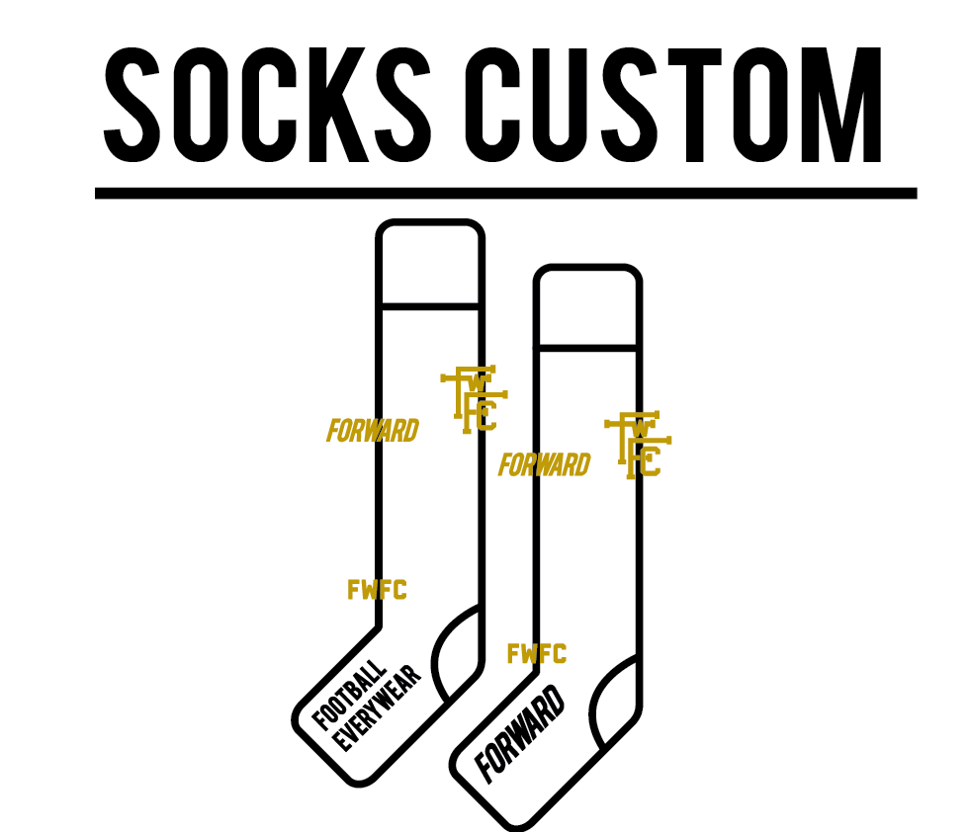 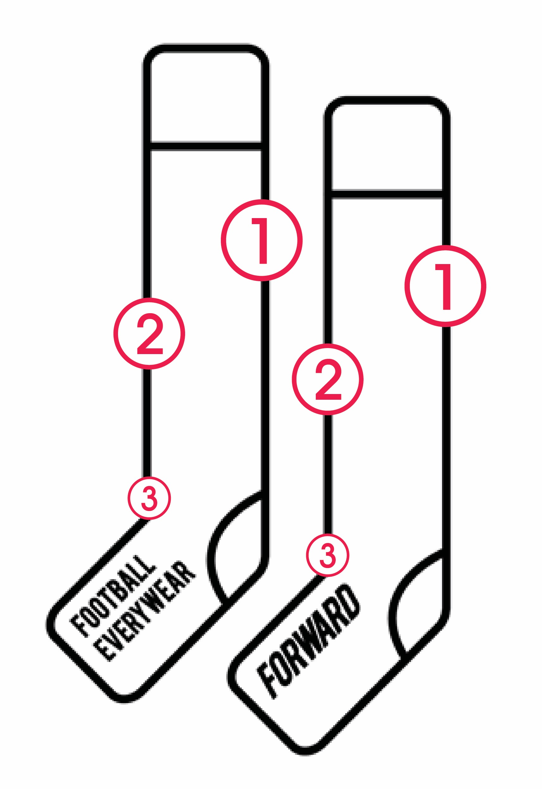 |  |  |  |  | 양말 커스텀 |  | 유 / 무

 |  |  |  |  | ※ 양말 커스텀은 100개 이상일시 가능합니다. ※ 커스텀을 하지 않으시더라도 세트구매의 경우 아래의 색상은 꼭 기재해 주세요!
 |  |  |  |  | 파일명 기재
 |  |  |  |  | 1
 |  |  |  |  | 2
 |  |  |  |  | 3
 |  |  |  |  | Ai 파일만 가능하며 공정상 너무 복잡한 모양은 구현 불가능 합니다.
 |  |  |  |  | 색상 |  | 화이트
 |  |  |  |  | 수량 |  | 4
※ 아랫쪽 엑셀 시트 2,3 에 선수명단과 포워드 글씨체가 있습니다. ※
입금계좌 |  | 110-428-458745 신한은행 |  |  | 예금주 |  | 포워드
메일주소 |  | order@forward-fc.com |  |  | 문의전화 |  | 070-7707-6165~6

포워드 글씨체
